상품제안서
휴대용 고급형 노트북태블릿스마트폰3in1 멀티수직거치대 | 상품코드: S29157

 |  |  |  |  |  |  | 02-713-8555 | www.synergygift.co.kr
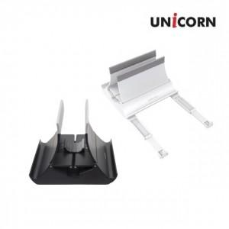

【상세/제작정보】 | <p><span style="font-size: 14pt;">※ 메탈그레이 색상 단종</span></p>

【인쇄/포장옵션】 | 레이저 / 포장불가능

【공급단가】 | 수량 | 30~ | 100~ | 500~ | 1,000~ | 2,000~
*VAT별도 | 블랙 | 15,950원 | 15,700원 | 15,340원 | 14,720원 | 14,110원
 | 화이트 | 15,950원 | 15,700원 | 15,340원 | 14,720원 | 14,110원

【상품 URL】 | https://www.synergygift.co.kr:443/src/goods_detail.php?gdno=29157

